Inschrijving Citro-Classica2020
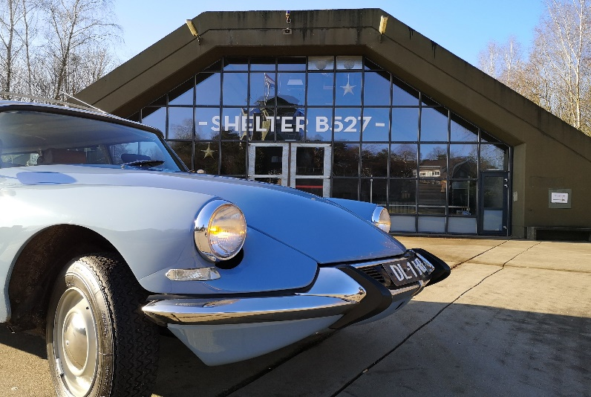

 | Formulaire d'inscription (versie 3.0)

Le soussigné demande à s'inscrire pour participer à l'événement Citro-Classica 2020 (18 au 20 septembre).

Nom de l'entreprise
Personne de contact
Adresse
Pays d'origine
Code postal
Lieu de résidence
Numéro de téléphone
Adresse e-mail

Décrochage |  | Prix | Nombre de pièces
A. | Emplacement: à l'intérieur. Décrochage (longueur: 4 mètres) 12 m² | € 165.00 |  | € 0.00
B. | Emplacement: à l'intérieur. Nombre supplémentaire de m² (au moins 3 x 3 mètres: 9 m²) | € 12.00 |  | € 0.00
C. | Emplacement: extérieur. Décrochage (longueur: 4 mètres) 12 m² | € 145.00 |  | € 0.00
D. | Emplacement: extérieur. Nombre supplémentaire de m² (au moins 3 x 3 mètres: 9 m²) | € 10.00 |  | € 0.00
E. | Connexion électrique (220 Volt, 16 Ampère) | € 145.00 |  | € 0.00
F. | La vente par voiture | € 50.00 |  | € 0.00
 |  | Sous-total |  | € 0.00

Citro-Classica Journal (journal de l'événement) |  | Prix | Nombre de pièces
K. | Publicité * (page entière) 17 cm. x 23 cm. | € 400.00 |  | € 0.00
L. | Publicité * (demi-page) 15 cm. x 11 cm. | € 200.00 |  | € 0.00
M. | Publicité * (quart de page) 7 cm. x 11 cm. | € 100.00 |  | € 0.00
 |  | Sous-total |  | € 0.00

Petit déjeuner et repas |  | Prix | Nombre de pièces
P. | Buffet, vendredi soir (18 septembre 2020) par personne | € 19.50 |  | € 0.00
Q. | Petit déjeuner, samedi matin (19 septembre 2020) par personne | € 7.50 |  | € 0.00
R. | Buffet, samedi soir (19 septembre 2020) par personne | € 19.50 |  | € 0.00
S. | Petit-déjeuner, dimanche matin (20 septembre 2020) par personne | € 7.50 |  | € 0.00
 |  | Sous-total |  | € 0.00

Camping |  | Prix | Nombre de pièces
U. | Ticket week-end camping pour tente* (5 x 4 mètres) | € 19.00 |  | € 0.00
V. | Billet week-end pour caravane ou camping-car* (8 x 10 mètres) | € 39.00 |  | € 0.00
*) Maximum 4 personnes par place en raison de Règlements RIVM Corona. |  | Sous-total |  | € 0.00

Décrochage |  |  |  | € 0.00
Citro-Classica Journal (journal de l'événement) |  |  |  | € 0.00
Petit déjeuner et repas |  |  |  | € 0.00
Camping |  |  |  | € 0.00
 |  | Total |  | € 0.00

TOUS LES MONTANTS MENTIONNÉS SONT EXCLUSIFS DE 21% BT.W.

Le soussigné a pris connaissance des conditions générales décrites dans les pages ci-dessous et déclare qu'il / elle accepte. Le paiement du montant total dû sera effectué conformément à ces conditions dans un délai de deux semaines après réception de la facture.

J'accepte toutes les conditions:

Date:

Lieu de résidence:

Signature:

Cachet de l'entreprise:

